Bestellung DSkV
Bestellung DSkV



Besteller/Lieferadresse/Rechnungsadresse
 |  |  | ç | Vor- und Zuname
 |  |  | ç | Verein
 |  |  | ç | Straße/Haus-Nr.
 |  |  | ç | PLZ/Ort
 |  |  | è | Tel.:
 |  |  | è | E-Mail:

Ich bestelle verbindlich: |  |  |  |  |  |  | Die Versandkosten
 |  |  |  |  |  |  | werden individuell berechnet.
Menge | Art |  |  |  | Einzelpreis | SUMME
 | Skatspiel frz. Bild "DSkV"* |  |  |  | 0.69 € | - €
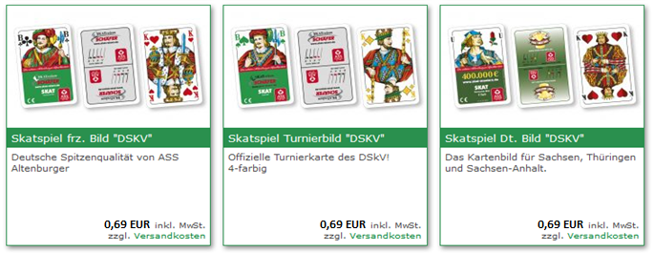
 | Skatspiel Turnierbild "DSkV", vier-farbig* |  |  |  | 0.69 € | - €
 | Skatspiel Dt. Bild "DSkV"* |  |  |  | 0.69 € | - €
 | Spiellisten á 1.000 Stück je Karton* |  |  |  | 15.00 € | - €
"Dieses Foto" von Unbekannter Autor ist lizenziert gemäß CC BY-SA
 | Entscheidungssammlung ISkG ohne Ordner* |  |  |  | 15.00 € | - €
 | Entscheidungssammlung ISkG mit Ordner* |  |  |  | 20.00 € | - €
 | Ordner* |  |  |  | 5.00 € | - €
 | ISkO** | Stückzahl 1 bis 9 |  |  | 2.50 € | - €
 | ISkO** | Stückzahl 10 bis 99 |  |  | 1.80 € | - €
 | ISkO** | Stückzahl ab 100 |  |  | 1.50 € | - €
 | SKAT …Gewusst wie** |  |  |  | 1.00 € | - €
 | Gesamt | ohne Versandkosten |  |  |  | - €
* | 19 % MwSt. | von brutto | - € |  | - €
** | 7 % MwSt. | von brutto | - € |  | - €
 | zzgl. Versandkosten
(Verpackungs- und Versandkosten je Paket 9,24 € netto)
(Verpackungs- und Versandkosten je Paket 11,00 € brutto)
Die Paketgrößen werden optimal gestaltet, damit die Versandkosten
möglichst gering ausfallen. (z. B. 300 Karten je Paket)
 | Nach Bestellungseingang erfolgt eine Auftragsbetätigung nebst Rechnungslegung
 | mit den tatsächlichen Versandkosten. Nach Eingang des Rechnungsbetrages erfolgt
 | die Lieferung an den Besteller.

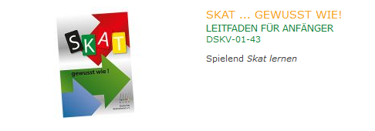
 | Bankverbindung:
 | Deutscher Skatverband e.V.
 | VR-Bank Altenburger Land
 | IBAN: DE32 8306 5408 0001 6053 05
 | BIC: GENODEF1SLR

per E-Mail an |  | geschaeftsstelle@dskv.de

oder per Post an: |  | DSkV e. V.
 |  | Markt 10
 |  | 04600 Altenburg

Ort/Datum |  |  |  | Unterschrift/Name

